4.3.1 Placa-Contrapiso
 |  |  | MEMORIA DE CÁLCULO |  |  |  |  |  | CONTRATO No.

 |  |  |  |  |  |  |  |  | CORTE No.

 |  |  |  |  |  |  |  |  | DD | MMM | AAAA
 |  |  | PROYECTO: MÓDULO 1 COLEGIO |  |  |  |  |  | 30 | SEP | 2025
 |  |  |  |  |  |  |  |  | PÁGINA |  | 1
 |  |  |  |  |  |  |  |  |  |  | 1

CONTRATISTA |  |  |  |  |  |  | NIT No.
CAPÍTULO | 4 | ESTRUCTURAS EN CONCRETO Y METALICAS |  | ITEM | 4 | Placa de concretocontrapiso |  |  |  | U/MED | M3

IMAGEN/REFERENCIA |  |  |  |  |  | Descripción | Dimensiones |  |  | Cantidad | TOTAL
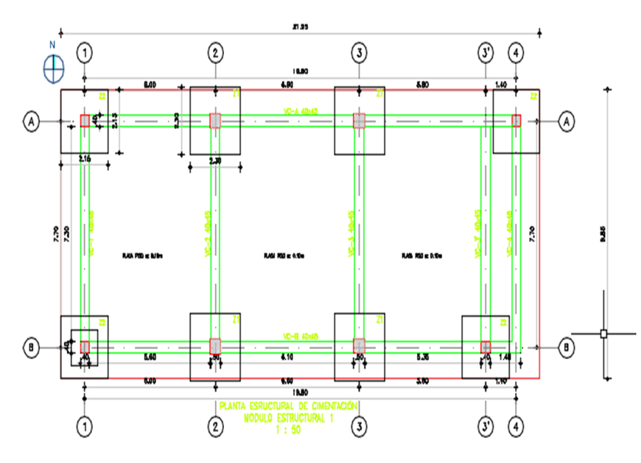 |  |  |  |  |  |  | Ancho (m) | Alto (m) | Largo (m)
 |  |  |  |  |  | Placa de concreto contrapiso | 9.85 | 0.10 | 21.95 | 1.00 | 21.62

 |  |  |  |  |  | TOTAL |  |  |  |  | 21.62

OBSERVACIONES

Elaboró |  |  |  | Revisó |  |  |  |  | Aprobó

4.3.3 PLACA CUBIERTA
 |  |  | MEMORIA DE CÁLCULO |  |  |  |  |  | CONTRATO No.

 |  |  |  |  |  |  |  |  | CORTE No.

 |  |  |  |  |  |  |  |  | DD | MMM | AAAA
 |  |  | PROYECTO: MÓDULO 1 COLEGIO |  |  |  |  |  | 30 | SEP | 2025
 |  |  |  |  |  |  |  |  | PÁGINA |  | 1
 |  |  |  |  |  |  |  |  |  |  | 1

CONTRATISTA |  |  |  |  |  |  | NIT No.
CAPÍTULO | 4 | ESTRUCTURAS EN CONCRETO Y METALICAS |  | ITEM | 4.3.3.1 | Placas de Cubierta en Concreto |  |  |  | U/MED | M2

IMAGEN/REFERENCIA |  |  |  |  |  | Descripción | Dimensiones |  |  | Cantidad | TOTAL
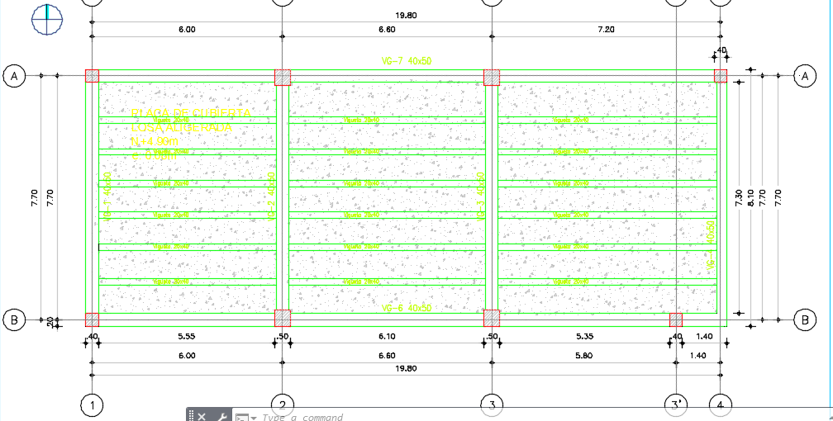 |  |  |  |  |  |  | Ancho (m) | Alto (m) | Largo (m)
 |  |  |  |  |  | Placa de cubierta | 7.30 | 0.08 | 18.52 | 1.00 | 10.82
 |  |  |  |  |  | Vigueta | 0.20 | 0.32 | 18.52 | 6.00 | 7.11

 |  |  |  |  |  | TOTAL |  |  |  |  | 17.93

OBSERVACIONES

Elaboró |  |  |  | Revisó |  |  |  |  | Aprobó

8.1 PISOS ACABADOS
 |  |  | MEMORIA DE CÁLCULO |  |  |  |  |  | CONTRATO No.

 |  |  |  |  |  |  |  |  | CORTE No.

 |  |  |  |  |  |  |  |  | DD | MMM | AAAA
 |  |  | PROYECTO: MÓDULO 1 COLEGIO |  |  |  |  |  | 30 | NOV | 2025
 |  |  |  |  |  |  |  |  | PÁGINA |  | 1
 |  |  |  |  |  |  |  |  |  |  | 1

CONTRATISTA |  |  |  |  |  |  | NIT No.
CAPÍTULO | 8.1 | PISOS |  | ITEM | 8,1,1 | ADOQUIN EN CONCRETO 0.20*0.10*0.06 M SUMINISTRO E INSTALACION |  |  |  | U/MED | M2

IMAGEN/REFERENCIA |  |  |  |  |  | Descripción | Dimensiones |  |  | Cantidad | TOTAL
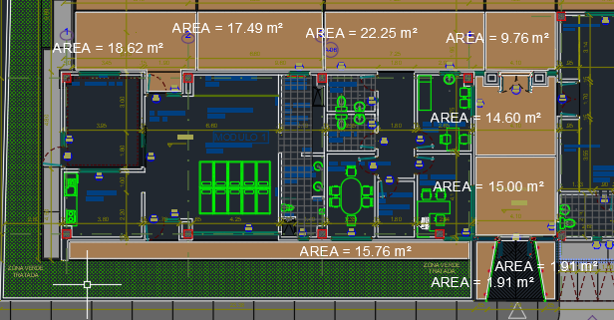 |  |  |  |  |  |  | Area (m2) | Alto (m) | Largo (m)
 |  |  |  |  |  | Area 1 | 18.62 |  |  | 1.00 | 18.62
 |  |  |  |  |  | Area 2 | 17.49 |  |  | 1.00 | 17.49
 |  |  |  |  |  | Area 3 | 22.25 |  |  | 1.00 | 22.25
 |  |  |  |  |  | Area 4 | 7.76 |  |  | 1.00 | 7.76
 |  |  |  |  |  | Area 5 | 14.60 |  |  | 1.00 | 14.60
 |  |  |  |  |  | Area 6 | 15.00 |  |  | 1.00 | 15.00
 |  |  |  |  |  | Area 7 | 1.91 |  |  | 1.00 | 1.91
 |  |  |  |  |  | Area 8 | 1.91 |  |  | 1.00 | 1.91
 |  |  |  |  |  | Area 9 | 15.76 |  |  | 1.00 | 15.76

 |  |  |  |  |  | TOTAL |  |  |  |  | 115.30

OBSERVACIONES

Elaboró |  |  |  | Revisó |  |  |  |  | Aprobó

